출생 사망 추이(e-나라지표)
『출생 사망 추이』

※그래프

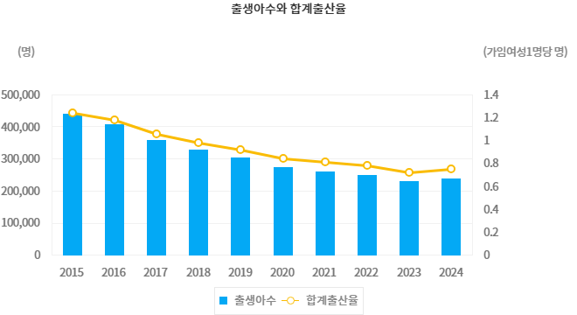

※통계표
통계표명: | 출생, 사망 추이
단위: | 명, 1천명당 명, 년
 |  | 2015 | 2016 | 2017 | 2018 | 2019 | 2020 | 2021 | 2022 | 2023 | 2024
출생 | 출생아수(명) | 438,420 | 406,243 | 357,771 | 326,822 | 302,676 | 272,337 | 260,562 | 249,186 | 230,028 | 238,317
 | 조출생률(인구1천명당 명) | 8.6 | 7.9 | 7.0 | 6.4 | 5.9 | 5.3 | 5.1 | 4.9 | 4.5 | 4.7
 | 합계출산율(가임여성1명당 명) | 1.239 | 1.172 | 1.052 | 0.977 | 0.918 | 0.837 | 0.808 | 0.778 | 0.721 | 0.748
사망 | 사망자수(명) | 275,895 | 280,827 | 285,534 | 298,820 | 295,110 | 304,948 | 317,680 | 372,939 | 352,511 | -
 | 조사망률(인구1천명당 명) | 5.4 | 5.5 | 5.6 | 5.8 | 5.7 | 5.9 | 6.2 | 7.3 | 6.9 | -
기대수명 | 전체(년) | 82.10 | 82.40 | 82.70 | 82.70 | 83.30 | 83.50 | 83.60 | 82.70 | 83.50 | -
 | 남자(년) | 79.00 | 79.30 | 79.70 | 79.70 | 80.30 | 80.50 | 80.60 | 79.90 | 80.60 | -
 | 여자(년) | 85.20 | 85.40 | 85.70 | 85.70 | 86.30 | 86.50 | 86.60 | 85.60 | 86.40 | -
출처: | 101003호, 인구동향조사
주석: | * 기대수명(Life expectancy at birth): 0세 출생자가 향후 생존할 것으로 기대되는 평균생존년수로서,“0세의 기대여명”을 말함.

※의미분석
지표설명 | ■ 출생·사망 통계의 개념 ° 대한민국 국민에 의해 발생된 출생 및 사망의 내용을 통계로 작성 ■ 출생·사망 통계의 의의 및 활용도 ° 대한민국의 인구규모 및 인구구조를 변동시키는 대표적인 요인인 출생,사망 현황을 파악하여 국가의 인구, 주택, 보건, 사회복지, 교육, 교통 등에 관한 정책수립및 민간기업의 경영계획수립에 필요한 기초자료 제공을 목적으로 함
지표해석 | ■ 출생 현황 ° 출생(2024년) - 총 출생아 수는 23만 8천 3백명으로 전년대비 8천 3백명(3.6%) 증가 - 조(粗)출생률(인구 1천 명당 출생아 수)은 4.7명으로 전년대비 0.2명 증가 - 합계출산율(여성 1명이 평생 낳을 것으로 예상되는 평균 출생아수)은 0.75명으로 전년(0.72명)보다 0.03명 증가 ■ 국제간 비교 ° 국제간 합계출산율 비교 <img src=/potal/e-nara/images/meanAnalsImg/1011/20250902110451189.png> <img src=/potal/e-nara/images/meanAnalsImg/1011/20250902110459323.png> * 자료: www.oecd.org/els/family/database.htm 각국 통계작성기관, 한국 통계청.『2024년 출생통계』 ■ 향후 전망 및 정책 방향 - 심화되는 저출산 고령화에 따라 정확한 통계 생산으로 정책 기초자료 제공
유의사항 | o 출생 및 사망사건을 발생년도 기준으로 집계한 결과이므로(지연신고 등을 포함), 신고서 접수기준으로 작성한 자료와는 차이가 있을 수 있음

※관련용어
조출생률(Crude Birth Rate): | 1년간의 총 출생아수를 당해 연도의 연앙인구(7월1일기준)로 나눈 수치를 1,000분율로 나타낸 것
합계출산율(Total Fertility Rate): | 한 여자가 가임기간(15세~49세)동안 낳을 것으로 예상되는 평균 출생아 수를 나타내는 지표
조사망률(Crude Death Rate): | 1년간의 총사망자수를 당해 연도의 연앙인구(7월1일기준)로 나눈 수치를 1,000분율로 나타낸 것
기대수명(Life Expectancy at Birth): | 출생자가 향후 생존할 것으로 기대되는 평균 생존년수로서,「0세의 기대여명」을 말함
출생(Live Birth): | 임신주수와 관계없이 태아가 모체로부터 완전히 배출,만출한 것으로 탯줄의 절단, 태반의 분리와 관계없이 모체로부터 분리 후 생명의 증거(호흡, 심장.제대의 박동, 수의근의 명백한 움직임 등)가 있는 경우

※지표정보
담당 부서 및 연락처 | 국가데이터처, 인구동향과, 042-481-2255
최근 갱신일 | 2025-09-23(입력예정일 : 2025-09-26)
자료 출처 | 『출생(확정)통계』 (8월), 『사망원인통계』 (9월), 『생명표』(12월)
공표 주기 | 1년

그래프
 | 2015 | 2016 | 2017 | 2018 | 2019 | 2020 | 2021 | 2022 | 2023 | 2024
출생아수(명) | 438,420 | 406,243 | 357,771 | 326,822 | 302,676 | 272,337 | 260,562 | 249,186 | 230,028 | 238,317
사망자수(명) | 275,895 | 280,827 | 285,534 | 298,820 | 295,110 | 304,948 | 317,680 | 372,939 | 352,511
 |  |  |  |  |  | 32,611 | 57,118 | 123,753 | 122,483 | (238,317)

출처 : https://www.index.go.kr/unity/potal/main/EachDtlPageDetail.do?idx_cd=1011
지표누리 e-나라지표

출생아수와 사망자수
출생아수와 사망자수

